画面遷移
画面レイアウト

業務機能名 | 会計システム | 画面名称 | 会計 | 作成日 | 202/07/6 | 作成者 | ふん
画面ID | P005 | 備考 |  | 更新日 |  | 更新者
 |  |  |  | 備考
凡例：
：画面
：画面遷移

会計
メニュー画面
会計画面

画面レイアウト
画面レイアウト

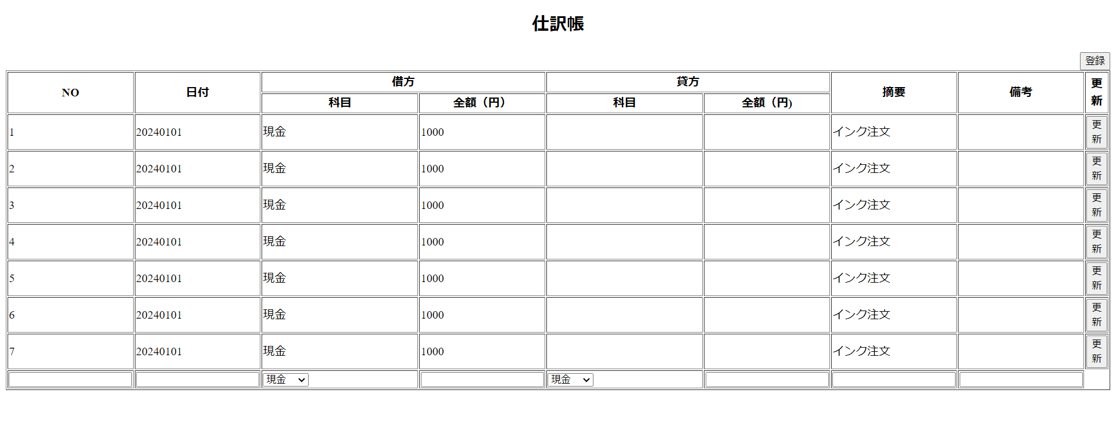
業務機能名 | 会計システム | 画面名称 | 仕訳 |  |  | 作成日 | 2024-06-04 |  | 作成者 | ふん
画面ID | P005 | 備考 |  |  |  | 更新日 |  |  | 更新者
 |  |  |  | 項番 | 項目名称 |  |  | 項目種別
 |  |  |  | 1 | 仕訳帳 |  |  | ラベル
 |  |  |  | 2 | NO |  |  | テキスト
 |  |  |  | 3 | 日付 |  |  | テキスト
 |  |  |  | 4 | 科目（借方） |  |  | セレクトボックス
 |  |  |  | 5 | 金額（借方） |  |  | テキスト
 |  |  |  | 6 | 科目（貸方） |  |  | セレクトボックス
 |  |  |  | 7 | 金額（貸方） |  |  | テキスト
 |  |  |  | 8 | 摘要 |  |  | テキスト
 |  |  |  | 9 | 備考 |  |  | テキスト
 |  |  |  | 10 | 更新 |  |  | ボタン

